상품제안서
트래블러 캐리어백팩 460x140x320mm | 상품코드: S41914

 |  |  |  |  |  |  | 02-713-8555 | www.synergygift.co.kr
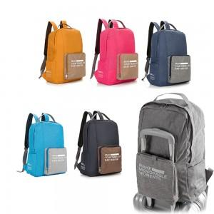

【상세/제작정보】

【인쇄/포장옵션】 | 실크, 스티커 / OPP(비닐)

【공급단가】 | 수량 | 50~ | 100~ | 300~ | 1,000~ | 3,000~
*VAT별도 | 단가 | 7,990원 | 7,870원 | 7,680원 | 7,380원 | 7,070원

【상품 URL】 | https://www.synergygift.co.kr:443/src/goods_detail.php?gdno=41914

